Resultado priorización
Cuadro MoSCoW final – Web OPITECH

MUST HAVE — MVP (Primer release)

Lo mínimo indispensable para lograr conversaciones con CEOs.
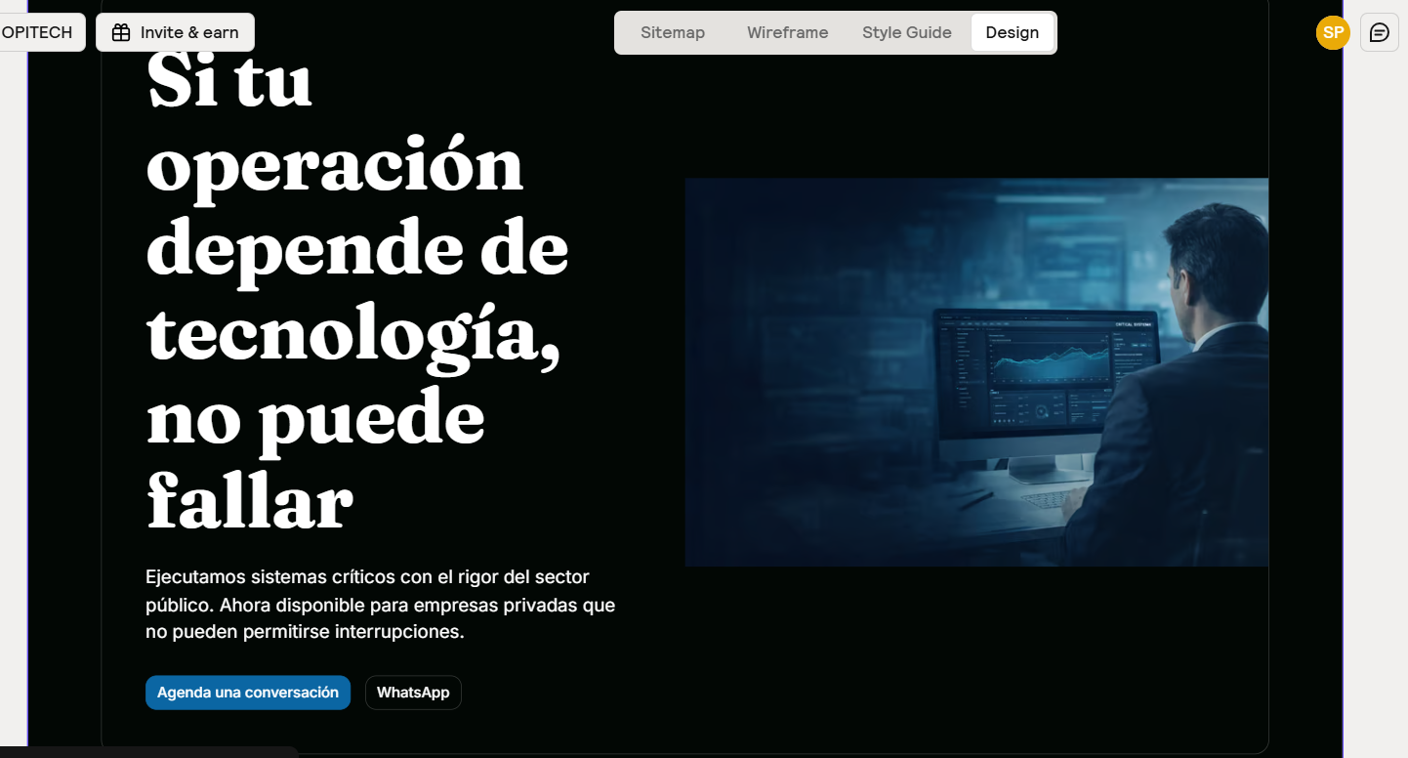
Pagina | Sección / Elemento | Propósito | Alcance en MVP
Home / Pagina de aterrizaje | Hero (mensaje + CTA) | Bloque de apertura a pantalla completa o casi completa. Contiene tres elementos: un titular que nombra el problema del CEO ("¿Tu proyecto tecnológico más importante está en manos del proveedor correcto?", como ejemplo de tono), una línea de propuesta de valor que posiciona a OPI ("Fábrica de software de misión crítica con X años construyendo los sistemas que no se pueden caer"), y el botón CTA principal que lleva a Calendly. Puede incluir una imagen o recurso visual de soporte pero el protagonista es el mensaje. El visitante debe entender en menos de 10 segundos: OPI construye tecnología crítica, viene del sector más exigente del país, y puedo hablar con ellos ahora. | Problema del CEO, propuesta de valor clara, diferencial, CTA principal
 | Casos de éxito / Estudio (2–3) | Bloque con dos o tres tarjetas, cada una mostrando un caso real. Cada tarjeta tiene: nombre del sector o industria (no necesariamente el cliente si hay restricciones de confidencialidad), el desafío en una oración ("Migración de sistema transaccional con 2 millones de usuarios activos"), el resultado cuantificable ("99.9% de disponibilidad en los primeros 6 meses"), y un enlace "Ver caso completo" que lleva a la página individual en Casos de Éxito. No es un carrusel infinito: son los dos o tres casos más representativos seleccionados estratégicamente. | Problema, solución y resultado medible
 | Analytics y medición |  | Medición de visitas, clics y conversiones
 | Trust bar mínimo | Banda horizontal con logos de clientes o entidades con las que OPI ha trabajado. Si existen métricas consolidadas (años de operación, cantidad de proyectos, disponibilidad promedio), se muestran como cifras grandes al lado de los logos. El formato es compacto: una sola fila que se recorre horizontalmente en móvil. No necesita título ni explicación, los logos hablan solos. Si no hay suficientes logos autorizados, se priorizan las métricas numéricas. | Logos + métricas básicas (si existen)
 | CTA / Conversión | Bloque de cierre antes del footer. Contiene un mensaje directo ("¿Listo para hablar de tu proyecto?"), el botón de Calendly como acción principal, y el botón de WhatsApp como alternativa. Ambos visibles y diferenciados. Este bloque existe porque el visitante que llegó hasta aquí ya recorrió el Hero, los casos y el trust bar — está en su punto de mayor disposición a actuar. | Agendar llamada + WhatsApp visibles y claros
 | Header / Navegación / Footer | Bloque inferior presente en toda la web. Contiene: logo de OPI, datos de contacto (dirección, teléfono, email), enlaces a redes sociales, enlaces a las páginas principales, y enlaces a Blog y Empleo marcados como "Próximamente." Incluye copyright y año. | Navegación clara, CTA visible, contacto
Servicios | Vista general | Es lo primero que ve el visitante al entrar a la página. Un encabezado corto que posiciona lo que OPI hace ("Construimos la tecnología que tu negocio necesita para operar sin interrupciones" o similar), seguido de una grilla o lista de tarjetas. Cada tarjeta representa un servicio principal y muestra tres cosas: el nombre del servicio, el problema de negocio que resuelve en una oración ("Tu sistema actual no escala y cada actualización es un riesgo"), y el resultado que genera ("Un sistema diseñado para crecer contigo, sin paradas operativas"). Cada tarjeta tiene un enlace o botón para ver el detalle completo de ese servicio. Esta vista es para el CEO: escanea las tarjetas, identifica cuál se parece a su problema, y entra a profundizar.
 | Vista individual | Cuando el visitante hace clic en una tarjeta de la vista general, llega a la vista individual de ese servicio. Esta vista tiene dos niveles visibles simultáneamente pero diferenciados. El primer nivel (ejecutivo) ocupa la parte superior: qué problema resuelve este servicio con contexto real, qué resultado concreto puede esperar el cliente, para qué tipo de empresa o situación es ideal, y un CTA para agendar. El segundo nivel (técnico) aparece debajo, claramente separado con un subtítulo como "Cómo lo hacemos": stack tecnológico utilizado, metodología de trabajo aplicada a este servicio, y si aplica, un mini caso de éxito vinculado. El CEO lee el primer nivel y agenda. El CTO sigue al segundo nivel y encuentra la sustancia técnica que necesita para justificar la decisión internamente. Ambos están en la misma página, no en pestañas ocultas.
 | Flujo Guiado ("No se por donde empezar") | Es un bloque visible dentro de la página de Servicios, ubicado al final de la vista general o como elemento lateral. Funciona así: el visitante ve un mensaje como "¿No estás seguro de qué necesitas?" y debajo encuentra tres o cuatro preguntas simples de opción múltiple sobre su situación ("¿Tienes un sistema que necesitas modernizar?", "¿Necesitas construir algo nuevo desde cero?", "¿Tu equipo técnico necesita refuerzo?"). Según lo que seleccione, el flujo lo lleva directamente al servicio más relevante o, si su caso no encaja limpiamente en uno, lo dirige al formulario consultivo con el campo "Cuéntanos tu reto." No es un chatbot ni una IA conversacional. Es un cuestionario de tres o cuatro pasos con opciones predefinidas que funciona como filtro para reducir la incertidumbre del visitante que no tiene vocabulario técnico.
 | CTA Cierre | Bloque al final de la página con el mismo formato que el CTA del Home: mensaje directo + Calendly + WhatsApp. Aparece después de que el visitante ya exploró los servicios o completó el flujo guiado.
Casos de éxito | Métricas consolidadas del portafolio | loque de apertura de la página. Muestra números agregados de todo el portafolio de OPI: cantidad total de proyectos entregados, sectores en los que ha operado, disponibilidad promedio de los sistemas construidos, y NPS si se tiene medido. Cada número va con una etiqueta clara y se presenta en formato grande y visual (iconos + cifras). No es un párrafo: son cuatro o cinco métricas en una fila horizontal. Da contexto cuantificable antes de que el visitante vea los casos individuales.
 | Tarjetas de resumen con filtros | Debajo de las métricas. Es una grilla de tarjetas donde cada tarjeta es un caso de éxito. Arriba de la grilla hay filtros seleccionables: por sector (público, privado, financiero, salud, etc.) y por tipo de proyecto (desarrollo a medida, migración, integración, soporte). Cada tarjeta muestra: sector o industria, desafío en una oración, resultado cuantificable principal, y un enlace "Ver caso completo." El visitante filtra por lo que se parece a su situación, escanea las tarjetas, y elige cuál explorar. En MVP pueden ser entre cuatro y seis casos; no necesita ser un catálogo masivo.
 | Página individual de caso | Cada tarjeta lleva a una página o sección expandida con la historia completa del caso. La estructura es fija para todos los casos: contexto del cliente (quién es, en qué sector opera, qué tamaño tiene), desafío (qué problema enfrentaba, qué había fallado antes), solución (qué construyó OPI, con qué enfoque, en cuánto tiempo), resultados medibles (cifras concretas de impacto), y testimonio del cliente si está disponible. Es la pieza más importante para el Arquetipo 1: el CEO que necesita ver que alguien parecido a él ya confió en OPI y le fue bien.
 | CTA Cierre | Bloque al final de la página con el mismo formato que el CTA del Home: mensaje directo + Calendly + WhatsApp. Aparece después de que el visitante ya exploró los servicios o completó el flujo guiado.
Nosotros | Historia y trayectoria | Bloque de apertura que cuenta de dónde viene OPI. No es una línea de tiempo corporativa genérica. Es una narrativa corta que responde: cuántos años lleva OPI operando, qué tipo de proyectos ha construido (misión crítica para el Estado), por qué esa experiencia es relevante para una empresa privada, y hacia dónde va. Puede usar formato de línea temporal visual o párrafos cortos con cifras intercaladas. El mensaje de fondo es: "Llevamos X años construyendo lo más difícil — ahora esa capacidad está disponible para tu empresa."
 | Equipo y cultura | Bloque con fotos reales del equipo de OPI. No fotos de stock, no avatares. Se muestra la magnitud: cuántas personas conforman OPI, en qué ciudades operan, qué áreas cubren (desarrollo, QA, diseño, gestión). Puede incluir una foto grupal o varias fotos por equipos. El objetivo es que el visitante sienta la escala y la realidad humana detrás de la promesa. El trato cercano y la cultura no se declaran con texto ("somos cercanos"), se transmiten con el tipo de fotos y el tono de las descripciones.
 | Metodologías de trabajo | Bloque que explica cómo trabaja OPI traducido a lenguaje de cliente. No usa nombres internos de etapas ni jerga de framework. Muestra tres o cuatro principios de trabajo: "Entendemos tu problema antes de proponer una solución", "Construimos por fases con resultados visibles en cada una", "Medimos el impacto real de lo que entregamos." Cada principio puede ir acompañado de un ícono y una descripción de dos o tres líneas. Conecta directamente con el perfil que valora proceso y metodología.
 | Certificaciones y alianzas | Bloque con logos de certificaciones, alianzas tecnológicas y partnerships vigentes. Formato de grilla de logos con nombre debajo. Cierra la página con un CTA que lleva a Contacto.
 | CTA Cierre | Bloque al final de la página con el mismo formato que el CTA del Home: mensaje directo + Calendly + WhatsApp. Aparece después de que el visitante ya exploró los servicios o completó el flujo guiado.
Contacto | Agradecimiento directo | Primer elemento visible al entrar a la página. Embed de Calendly funcional donde el visitante selecciona fecha y hora directamente. Sin formulario previo, sin pasos intermedios. El visitante que llega aquí ya decidió que quiere hablar: la página le quita toda fricción para hacerlo.
 | Formulario consultivo | Debajo del Calendly. Para quien prefiere escribir antes de agendar. Campos: nombre, empresa, email, teléfono (opcional), y un campo de texto abierto con el placeholder "Cuéntanos tu reto." No pide cargo, no pide presupuesto, no pide seleccionar servicio. Es intencionalmente simple para bajar la barrera de entrada.
 | Whatsapp (Opcional) | Bloque con botón grande y visible que abre WhatsApp Business directamente. Incluye un mensaje preconfigurado ("Hola, quiero hablar sobre un proyecto con OPI"). Es el canal para el perfil que quiere inmediatez.
 | Datos de ubicación de oficina (Opcional) | Dirección física con mapa embebido (Google Maps), teléfono de contacto, email general. Refuerza que OPI es una empresa con presencia física real, no una operación remota sin oficina.

✅ Esto es el MVP. Nada más entra en el primer release.

SHOULD HAVE — Iteración cercana (post‑MVP) |  | Mejoran confianza y conversión, pero no bloquean la salida.

Sección | Propósito
Metodología y forma de trabajo | Reducir riesgo percibido
Experiencia sector público (sección dedicada) | Profundizar diferencial
Página ampliada de casos de éxito | Mayor profundidad
Página “Sobre nosotros” (simplificada) | Humanizar la empresa
Servicios mejor estructurados | Mayor claridad
Métricas agregadas de impacto | Refuerzo de credibilidad
WhatsApp flotante persistente | Accesibilidad

COULD HAVE — Escala / Crecimiento

No impactan la conversión inicial.

Sección | Propósito
Blog / Insights | SEO y posicionamiento
Recursos / Lead magnets | Nurturing de leads
FAQ | Reducción de fricción
Carreras / Talento | Marca empleadora
Vista técnica profunda en servicios | Audiencia técnica

WON’T HAVE (por ahora) — Release 2

Alta complejidad, bajo impacto inicial.

Sección | Motivo
Asistente IA conversacional | Prematuro para validar narrativa
Automatizaciones avanzadas de leads | Complejidad innecesaria
Personalización dinámica | Alto costo, bajo retorno inicial
Newsletter / suscripción | Depende de contenido activo

Definición oficial del MVP

El MVP no es una web completa.
Es el mínimo sistema que convierte visitas en reuniones con CEOs.
Entienda en segundos qué hace OPI Confíe en su capacidad de ejecución Identifique que puede resolver su problema Tenga un camino claro y sin fricción para iniciar conversación | https://www.relume.io/app/project/P3197057_AD_jq8UehjPqyfuxdoyV9qUodhfAhZmPBM_TMeZ-ZbA#mode=design

